Sheet1
ＹＯＳＡＫＯＩ
ぶち
楽市民祭

前日交流会
のご案内


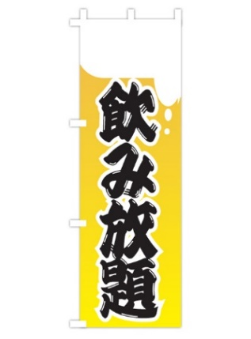
下記の通り前日交流会を開催いたします。
前日もぶち楽しもうやぁ！

 |  |  | 特に出し物等は考えていません！
 |  | 時間の許す限りゆっくり語り、がっつり交流しましょう！
 |  |  |  | 記
 | 日時 | 平成28年11月12日（土） １９：００～２０：３０（18：30受付開始～21：00完全撤収）
1000円札と自慢の食べ物 を抱えて来てね！！
 | 場所 | みなみ銀座商店街アーケード内（予定）
あなたの家の家庭の味を お待ちしてます！！（笑）
 | 参加費 | １,０００円 （小学生以下無料）
 |  | 飲み放題（ビール・焼酎・ノンアルコールビール・ソフトドリンク 他）
 | （食べ物の準備はございません。食事、おつまみは持ち込んで下さい）
 | コンビニのお惣菜でも、商店街のテイクアウトでも、自慢の手作りでも自分が食べてもみんなでシェアしてもOK！
 | ※ | 宿泊先の斡旋は出来ませんが、地域貢献のデータ収集のため
 |  | 宿泊人数の把握をしたいと思っています。
 |  | 宿泊予定人数のご記入にご協力ください。

 | 締切 | 当日飛び入り参加大歓迎ですが、準備の都合上予定人数を
 |  | 平成28年10月31日（月）までにお知らせください。
※ウェブサイトからも申し込めます！ YOSAKOIぶち楽市民祭 トップページ⇒メニュー⇒申し込みフォーム（交流会 ）
前日交流会に参加します。
チーム名 |  |  |  | 担当者 |  |  | TEL

参加予定人数
大人（中学生以上） |  |  | 人 |  | 小学生以下 |  | 人
 |  |  |  |  |  |  | 合計 | 人

宿泊予定人数 |  |  | 人 |  | 申込先 | FAX | ０８３３－４３－９０７６
 |  |  |  |  | E-mail | butitano@gmail.com

